2021_data
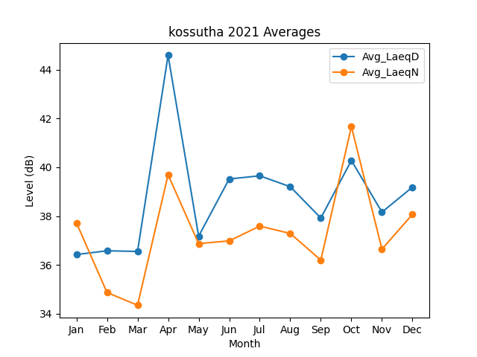
Month | Avg_LaeqD | Avg_LaeqN
1 | 36.422766284 | 37.724790301
2 | 36.577964008 | 34.869283694
3 | 36.550929567 | 34.346978079
4 | 44.584339193 | 39.691712453
5 | 37.174778294 | 36.870224474
6 | 39.520349739 | 36.984239353
7 | 39.64789978 | 37.587485725
8 | 39.201772393 | 37.28780775
9 | 37.919696751 | 36.195943473
10 | 40.277650806 | 41.666600105
11 | 38.159896119 | 36.644263248
12 | 39.187765256 | 38.070322941

